画面設計（ログイン画面）
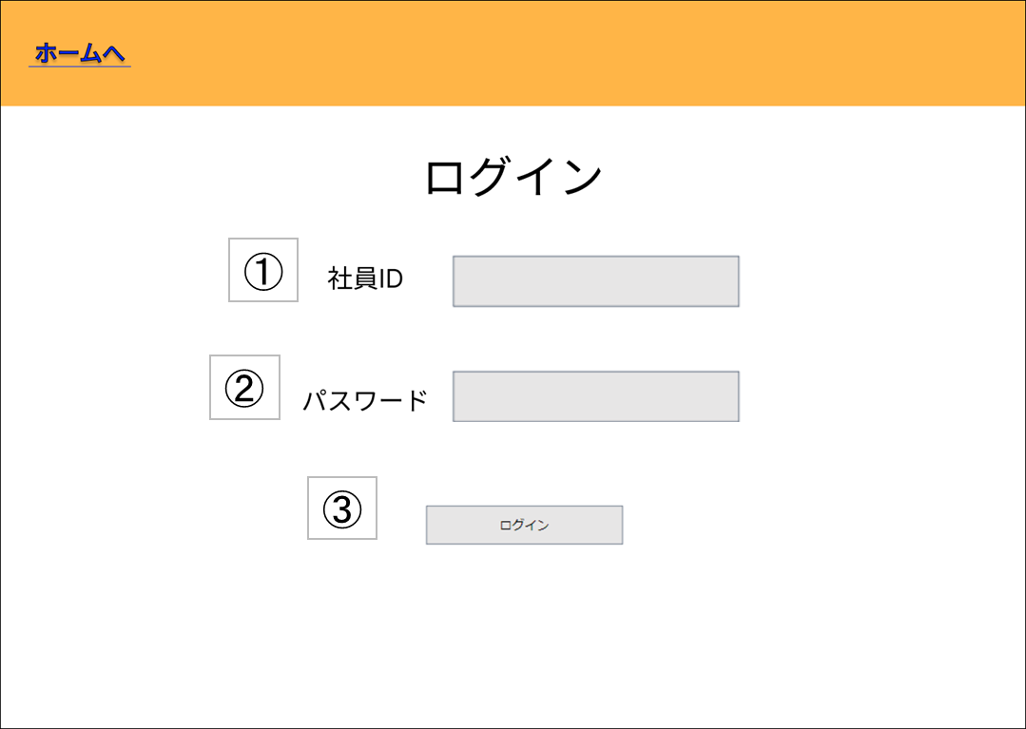
基本設計書（画面設計）
（案 件 名）グルメ情報webシステム開発
（システム名）ダカラ食堂

画面イメージ |  |  |  |  | 備考
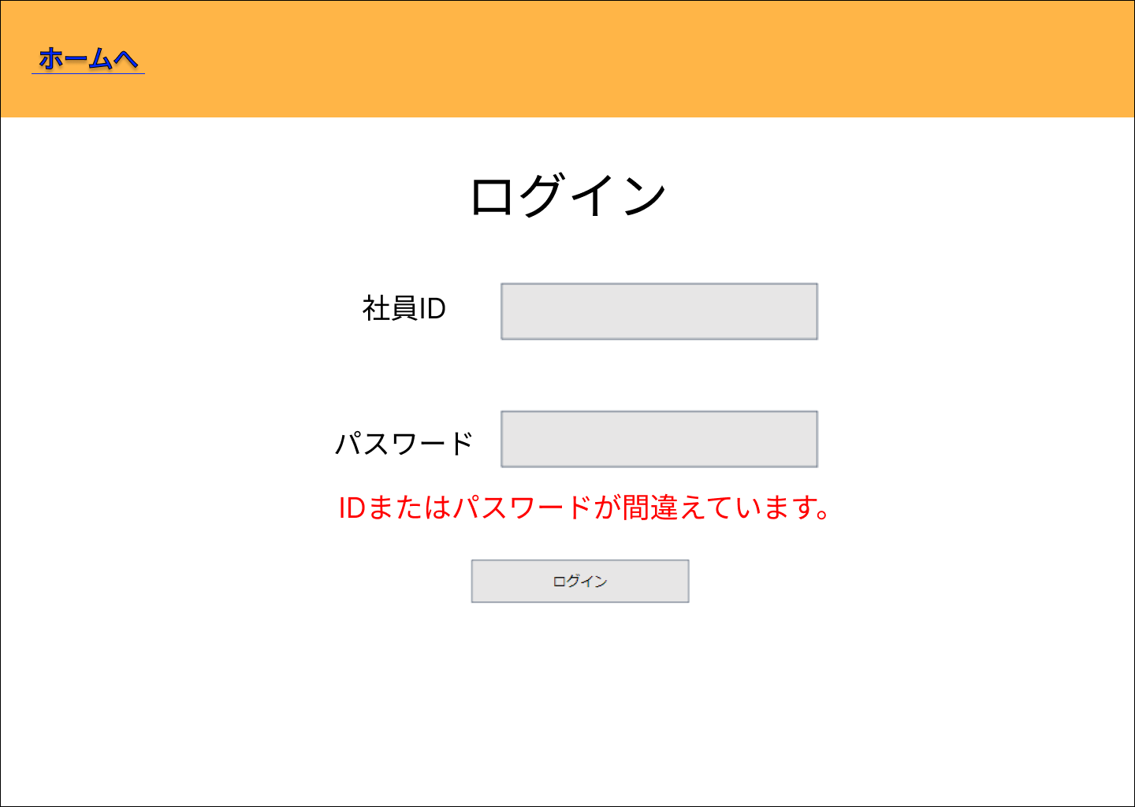

 |  |  |  |  |  | ログイン失敗した場合

No | 項目名 | 説明 | I/O | 備考
① | ユーザーID | ログインIDを入力 | I
② | パスワード | ログインパスワードを入力 | I
③ | 送信 | ログインOK/NGの判定を行う | I
 |  | (OKの場合)メインメニュー画面に遷移する
 |  | (NGの場合)エラーメッセージを表示する

基本設計書（画面設計）
（案 件 名）グルメ情報webシステム開発
（システム名）ダカラ食堂

画面イメージ |  |  |  |  | 備考

No | 項目名 | 説明 | I/O | 備考

画面設計（ログイン前店舗情報一覧画面)
基本設計書（画面設計）
（案 件 名）グルメ情報webシステム開発
（システム名）ダカラ食堂

画面イメージ |  |  |  |  | 備考

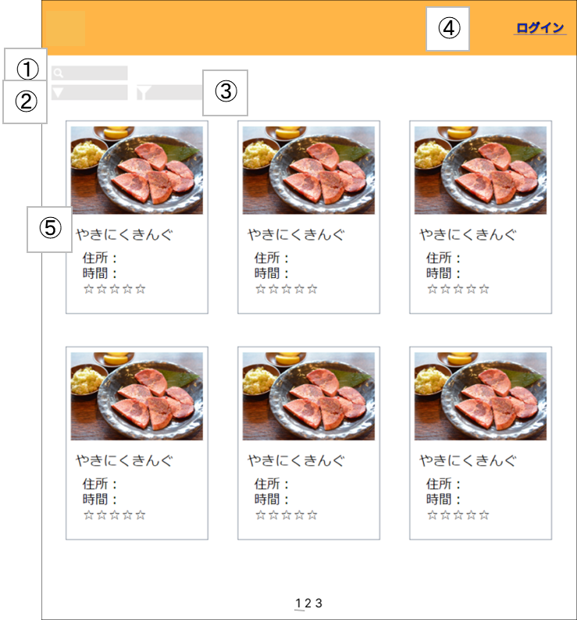

No | 項目名 | 説明 | I/O | 備考
① | 検索 | 検索したい単語を入力 | I
② | 並び替え | 並び替えたい内容を選択する | I
③ | 絞り込み | 絞り込みたい内容を選択する | I
④ | ログイン | ログイン画面に遷移する | I
⑤ | 店舗名 | 店舗詳細画面に遷移する | I

基本設計書（画面設計）
（案 件 名）グルメ情報webシステム開発
（システム名）ダカラ食堂

画面イメージ |  |  |  |  | 備考

No | 項目名 | 説明 | I/O | 備考

画面設計（ログイン後店舗情報一覧画面)
基本設計書（画面設計）
（案 件 名）グルメ情報webシステム開発
（システム名）ダカラ食堂

画面イメージ |  |  |  |  | 備考
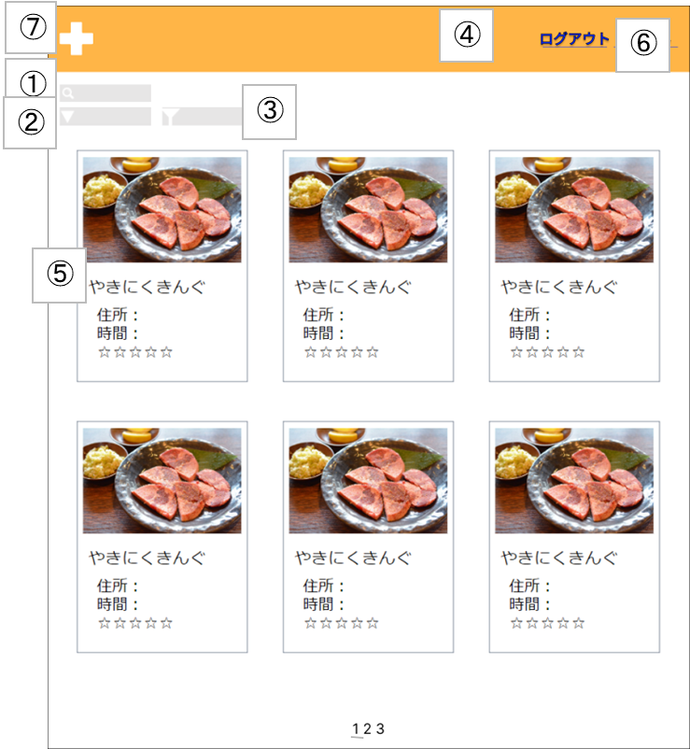

No | 項目名 | 説明 | I/O | 備考
① | 検索 | 検索したい単語を入力 | I
② | 並び替え | 並び替えたい内容を選択する | I
③ | 絞り込み | 絞り込みたい内容を選択する | I
④ | ログアウト | ログインしているアカウントからログアウトする。ログイン画面に遷移する。 | I
⑤ | 店舗名 | 店舗詳細画面に遷移する | I
⑥ | マイページ | 社員用ユーザー情報画面に遷移する | I
⑦ | 店舗登録 | 店舗情報登録画面に遷移する | I

基本設計書（画面設計）
（案 件 名）グルメ情報webシステム開発
（システム名）ダカラ食堂

画面イメージ |  |  |  |  | 備考

No | 項目名 | 説明 | I/O | 備考

画面設計（マイページ)
基本設計書（画面設計）
（案 件 名）グルメ情報webシステム開発
（システム名）ダカラ食堂

画面イメージ |  |  |  |  | 備考
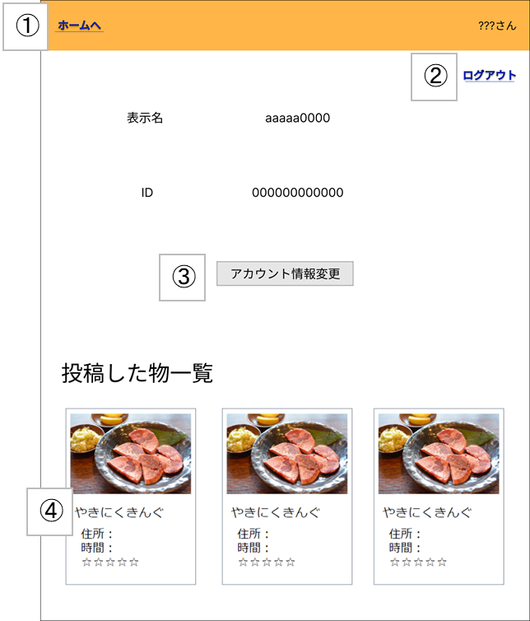

No | 項目名 | 説明 | I/O | 備考
① | ホームへ | ログイン後店舗情報一覧画面へ遷移する | I
② | ログアウト | ログインしているアカウントからログアウトする | I
③ | アカウント情報変更 | アカウント情報変更画面に遷移する | I
④ | 店舗名 | 店舗詳細画面に遷移する | I

基本設計書（画面設計）
（案 件 名）グルメ情報webシステム開発
（システム名）ダカラ食堂

画面イメージ |  |  |  |  | 備考

No | 項目名 | 説明 | I/O | 備考

画面設計（アカウント情報変更画面)
基本設計書（画面設計）
（案 件 名）グルメ情報webシステム開発
（システム名）ダカラ食堂

画面イメージ |  |  |  |  | 備考
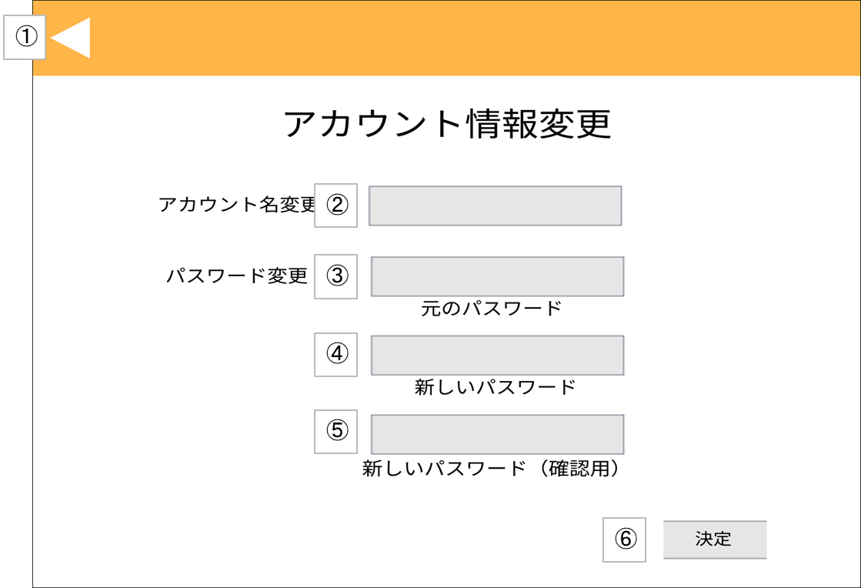
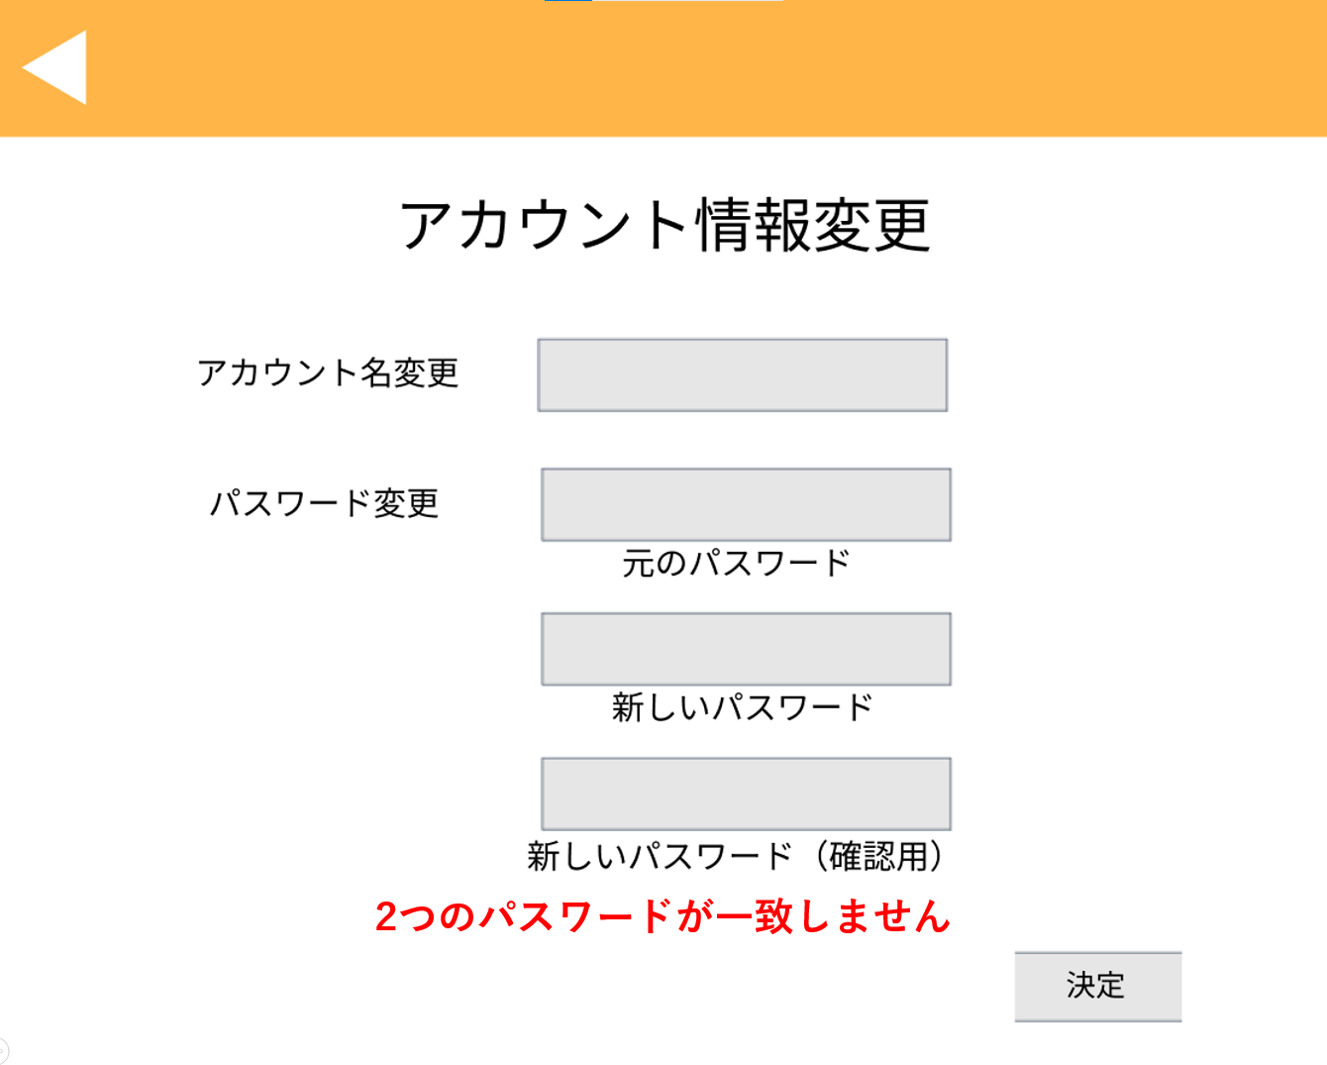

 |  |  |  |  |  | ④、⑤の内容が不一致である場合
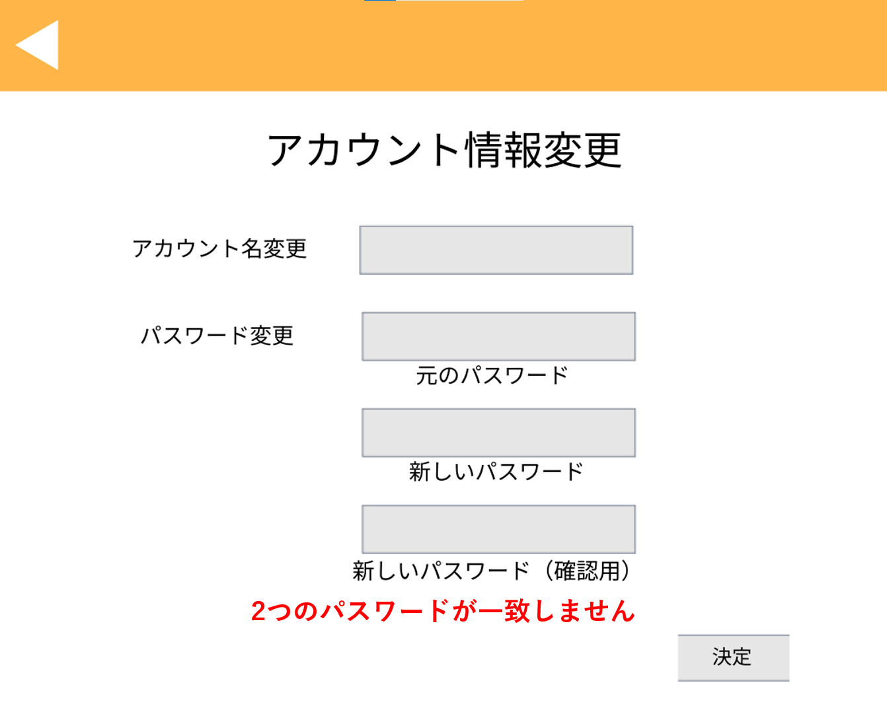

 |  |  |  |  |  | 元のパスワードが誤っている場合

No | 項目名 | 説明 | I/O | 備考
① | 戻る | (社員アカウントの場合) マイページに遷移する | I
 |  | (管理者アカウントの場合) 管理者メニュー画面に遷移する
② | 新しいアカウント名 | 新しいアカウント名を入力 | I
③ | 元のパスワード | 元のログインパスワードを入力 | I
④ | 新しいパスワード | 新しいログインパスワードを入力 | I
⑤ | 新しいパスワード(確認用) | 新しいログインパスワードを再度入力 | I
⑥ | 決定 | パスワード変更OK/NGの判定を行う | I
 |  | (社員アカウントでOKの場合)マイページに遷移する
 |  | (管理者アカウントでOKの場合)管理者メニュー画面に遷移する
 |  | (NGの場合)エラーメッセージを表示する

画面設計（アカウント一覧画面)
基本設計書（画面設計）
（案 件 名）グルメ情報webシステム開発
（システム名）ダカラ食堂

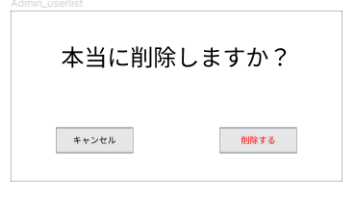
画面イメージ |  |  |  |  | 備考
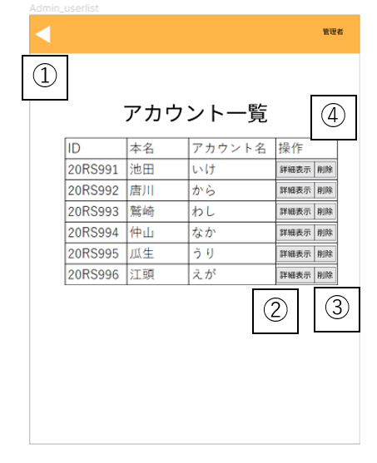
 |  |  |  |  | ポップアップ表示例

No | 項目名 | 説明 | I/O | 備考
① | 戻る | 管理者メニュー画面へ遷移する | I
② | 詳細表示 | 管理者用ユーザ情報画面へ遷移する | I
③ | アカウント削除 | 対象のアカウントが削除される | I | アカウント削除前にポップアップ表示で確認が行われる
④ | アカウント表示 | 全てのアカウント情報が表示される | O | アカウント情報はID、本名、アカウント名からなる。IDの昇順にデータが表示される。

基本設計書（画面設計）
（案 件 名）グルメ情報webシステム開発
（システム名）ダカラ食堂

画面イメージ |  |  |  |  | 備考

No | 項目名 | 説明 | I/O | 備考

画面設計（管理者用ユーザー情報画面)
基本設計書（画面設計）
（案 件 名）グルメ情報webシステム開発
（システム名）ダカラ食堂

画面イメージ |  |  |  |  |  | 備考
 |  |  | 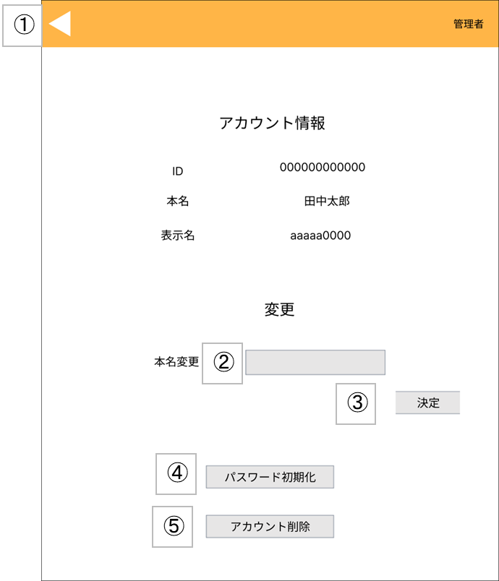

No | 項目名 | 説明 |  | I/O | 備考
① | 戻る | アカウント一覧へ遷移する |  | I
② | 本名変更 | 変更したい本名を入力する |  | I
③ | 決定ボタン | 本名を入力した後に決定を押すと、リロードされ本名が変更される |  | I
④ | パスワード初期化 | パスワードが初期パスワード(ID)に変更される |  | I
⑤ | アカウント削除 | アカウントが削除され、アカウント一覧画面に遷移する |  | I

基本設計書（画面設計）
（案 件 名）グルメ情報webシステム開発
（システム名）ダカラ食堂

画面イメージ |  |  |  |  |  | 備考

No | 項目名 | 説明 |  | I/O | 備考

画面設計（店舗情報登録画面）
基本設計書（画面設計）
（案 件 名）グルメ情報webシステム開発
（システム名）ダカラ食堂

画面イメージ |  |  |  |  | 備考
⑯
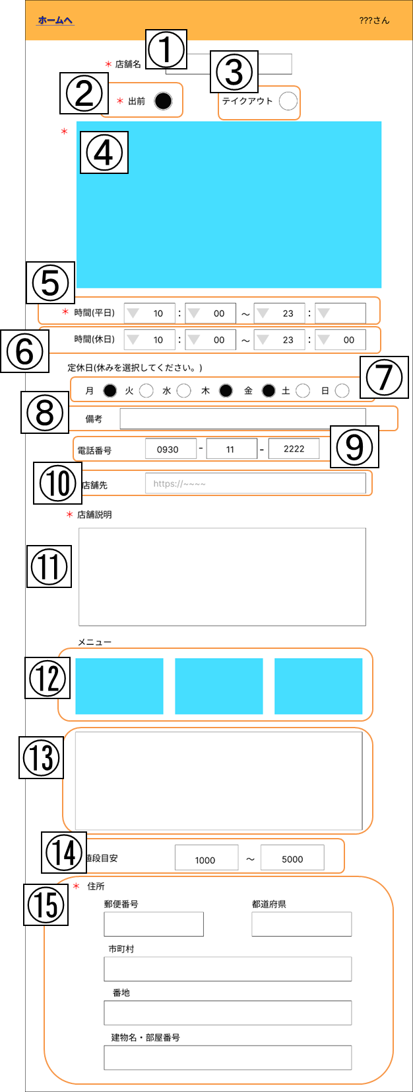

No | 項目名 | 説明 | I/O | 備考
① | 店舗名 | 店舗名を入力する | I
② | 出前選択 | 出前の対応状況を選択する | I
③ | テイクアウト選択 | テイクアウトの対応状況を選択する | I
④ | 店舗画像 | 店舗の画像をアップロードする | I
⑤ | 平日営業時間 | 平日の営業時間を記入する | I
⑥ | 休日営業時間 | 休日の営業時間を記入する | I
⑦ | 定休日 | 定休日を選択する | I
⑧ | 店休日備考欄 | 店休日の備考を記入する | I
⑨ | 電話番号 | 店舗の電話番号を記入する | I
⑩ | 店舗HP | 店舗のHPのURLを記入する | I
⑪ | 店舗説明 | 店舗の説明を記入する | I
⑫ | メニュー画像 | メニューの画像をアップロードする | I
⑬ | メニュー説明 | メニューの説明文を記入する | I
⑭ | 値段目安 | 予算を記入する | I
⑮ | 住所 | 住所を記入する | I
⑯ | 戻る | 店舗情報一覧画面へ戻る | I

画面設計（店舗情報編集画面）
基本設計書（画面設計）
（案 件 名）グルメ情報webシステム開発
（システム名）ダカラ食堂

画面イメージ |  |  |  |  | 備考
⑯
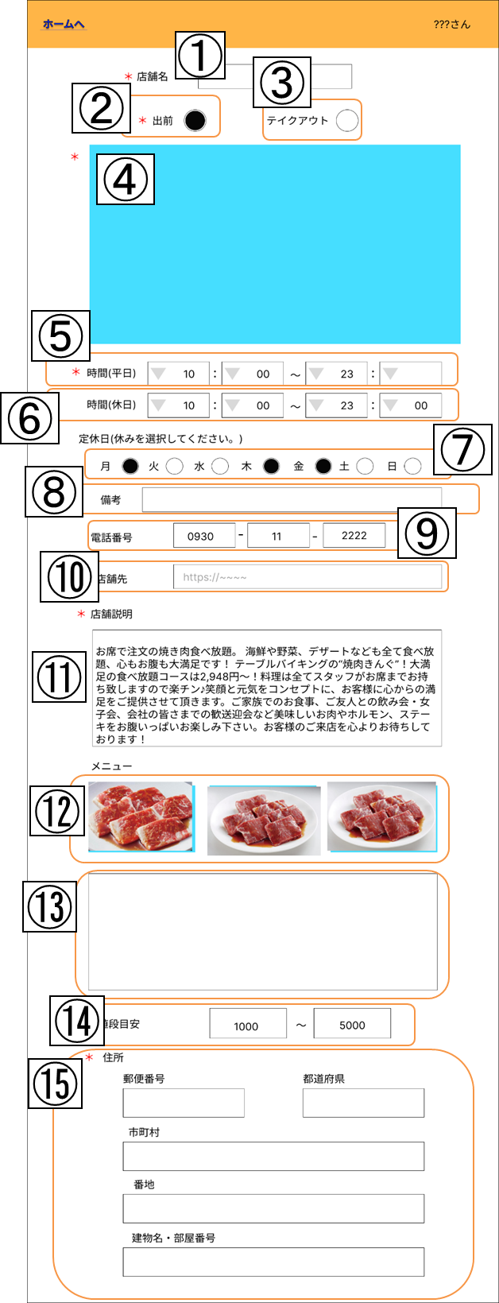

No | 項目名 | 説明 | I/O | 備考
① | 店舗名 | 店舗名を入力する | I/O | 現在の登録内容が表示されている
② | 出前選択 | 出前の対応状況を選択する | I/O | 現在の登録内容が表示されている
③ | テイクアウト選択 | テイクアウトの対応状況を選択する | I/O | 現在の登録内容が表示されている
④ | 店舗画像 | 店舗の画像をアップロードする | I/O | 現在の登録内容が表示されている
⑤ | 平日営業時間 | 平日の営業時間を記入する | I/O | 現在の登録内容が表示されている
⑥ | 休日営業時間 | 休日の営業時間を記入する | I/O | 現在の登録内容が表示されている
⑦ | 定休日 | 定休日を選択する | I/O | 現在の登録内容が表示されている
⑧ | 店休日備考欄 | 店休日の備考を記入する | I/O | 現在の登録内容が表示されている
⑨ | 電話番号 | 店舗の電話番号を記入する | I/O | 現在の登録内容が表示されている
⑩ | 店舗HP | 店舗のHPのURLを記入する | I/O | 現在の登録内容が表示されている
⑪ | 店舗説明 | 店舗の説明を記入する | I/O | 現在の登録内容が表示されている
⑫ | メニュー画像 | メニューの画像をアップロードする | I/O | 現在の登録内容が表示されている
⑬ | メニュー説明 | メニューの説明文を記入する | I/O | 現在の登録内容が表示されている
⑭ | 値段目安 | 予算を記入する | I/O | 現在の登録内容が表示されている
⑮ | 住所 | 住所を記入する | I/O | 現在の登録内容が表示されている
⑯ | 戻る | 店舗情報詳細画面へ戻る | I

画面設計（管理者メニュー画面）
基本設計書（画面設計）
（案 件 名）グルメ情報webシステム開発
（システム名）ダカラ食堂

画面イメージ |  |  |  |  | 備考
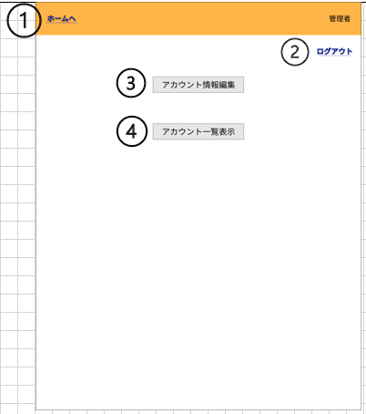

No | 項目名 | 説明 | I/O | 備考
① | 戻る | ログイン後店舗情報一覧画面へ遷移する | I
② | ログアウト | ログインしているアカウントからログアウトする | I
③ | アカウント情報編集 | アカウント情報変更画面に遷移する | I
④ | アカウント一覧表示 | アカウント一覧画面に遷移する | I

